Sheet1
 |  |  | 实验分析报告

实验名称： | Ding test |  |  |  |  |  | 耗时：

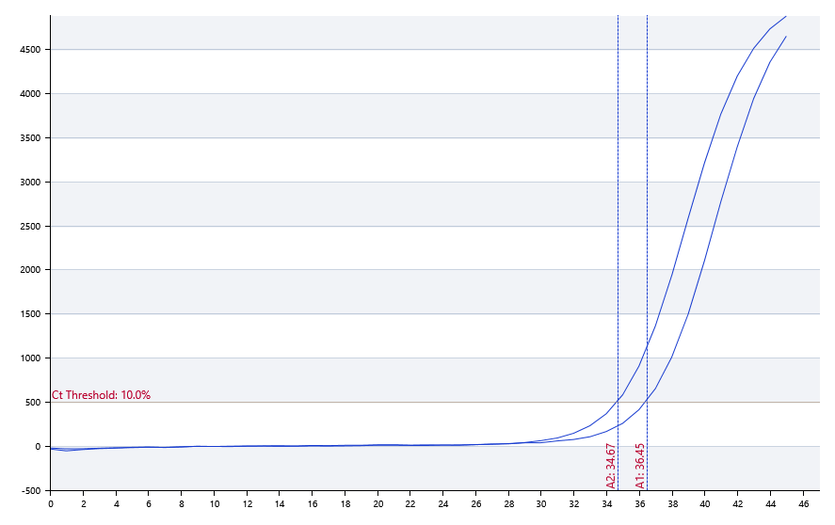

A | 1 | 2 | 3 | 4 | 5 | 6 | 7 | 8
FAM： | 36.45 | 34.67
HEX：
ROX：
Cy5：

B | 1 | 2 | 3 | 4 | 5 | 6 | 7 | 8
FAM：
HEX：
ROX：
Cy5：

预变性温度 | 95
预变性时间 | 10
变性温度 | 95
变性时间 | 10
退火温度 | 60
退火时间 | 10
延伸温度 | 72
延伸时间 | 10
保持温度 | 50
保持时间 | 10
循环数 | 40

 |  |  |  |  |  | 日 期： | 7/18/19

 |  |  |  |  |  | 操 作 人：

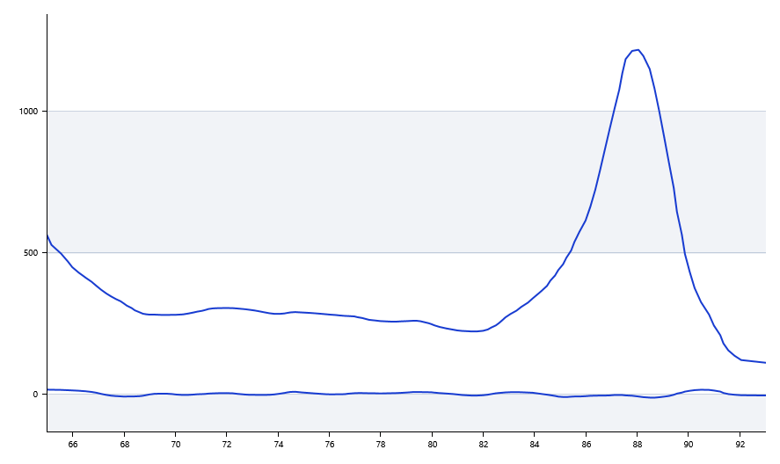

 | 61.18 | 61.53

